1.IDENTIFICACION
INFORMACIÓN GENERAL |  | INFORMACIÓN DEL ESTUDIO RESPECTIVO
 |  | NODO NÚMERO |  |  |  |  | 26213
 |  | INFORME NÚMERO |  |  |  |  | 1543
CONTRATISTA | UNIÓN TEMPORAL MOVILIDAD 2014 | ORDEN DE TRABAJO No. |  |  |  |  | PROGRAMACION BÁSICA
 |  | FECHA DE LA ORDEN DE TRABAJO |  |  |  |  | -
 |  | FECHA DE LA TOMA DE INFORMACIÓN |  |  |  |  | 260814
 |  | DÌA DE LA SEMANA
OBJETO DEL CONTRATO | REALIZAR LA TOMA DE INFORMACIÓN DE CAMPO, COMO INSUMO DEL PROGRAMA DE MONITOREO, SEGUIMIENTO Y PLANEACIÓN DEL TRÁNSITO Y EL TRANSPORTE DE BOGOTA D.C | TIPO DE ESTUDIO |  |  |  |  | VOLÚMENES POR TIPO DE VEHÍCULO DISCRIMINANDO CAMIONES
 |  | NOMBRE DEL ARCHIVO |  |  |  |  | 26213_AK_68_X_AC_26_140826_VOL.xlsx
 |  | CÓDIGO DEL ESTUDIO |  |  |  |  | VOL
 |  | LUGAR DE LA TOMA DE INFORMACIÓN
NÚMERO DE CONTRATO | 2072-2013 | COORDENADA X |  |  |  |  | LONGITUD
 |  | COORDENADA Y |  |  |  |  | LATITUD

FECHA DE INICIO DEL CONTRATO | 22-01-2014 | PROFESIONALES RESPONSABLES
 |  | CONSULTOR (DIRECTOR) |  |  |  |  | ING. MSC. SANDRA LUCIA NAVAS TEQUIA
 |  | CONSULTOR (COORDINADOR GENERAL) |  |  |  |  | ING. MSC. LUIS FERNANDO RUBIANO BARRERO
INTERVENTORÍA | UNIVERSIDAD NACIONAL DE COLOMBIA | CONSULTOR (EXPERTO EN TRÁNSITO Y TRANSPORTE) |  |  |  |  | ING. ESP. DIANA PAOLA PARADA
 |  | CONSULTOR (ING ANÀLISIS) |  |  |  |  | ING. ESP. LUIS FERNANDO BECERRA
 |  | INTERVENTORÍA (DIRECTOR) |  |  |  |  | ING. MSC. ARTURO ZARATE
 |  | INTERVENTORÍA (ESPECIALISTA) |  |  |  |  | ING. MSC. WILLIAM CASTRO
 |  | INTERVENTORÍA (RESIDENTE) |  |  |  |  | ING. JOSÉ EDWIN TORRES
OBJETO DEL CONTRATO | INTERVENTORÍA TÉCNICA, ADMINISTRATIVA Y FINANCIERA PARA LA TOMA DE INFORMACIÓN DE CAMPO COMO INSUMO DEL PROGRAMA DE MONITOREO, SEGUIMIENTO Y PLANEACIÓN DEL TRÁNSITO Y TRANSPORTE DE BOGOTÁ D.C. | SUPERVISOR SECRETARIA MOVILIDAD |  |  |  |  | ING. FABIAN GONZALEZ

 |  | VERSIONES DEL ESTUDIO
 |  | NÚMERO |  | FECHA | OBSERVACIONES
NÚMERO DE CONTRATO | 2072-2013 | Versión 0 |  | 11/09/14
 |  | Versión 0 |  | 06/10/14 | SE ATENDIERON OBSERVACIONES DE INTERVENTORÍA SEGÚN OFICIO FI-INT-CMTTUB14-550-14, SE DA RESPUESTA MEDIANTE OFICIO N° ICV-187-C-956. En la hoja 1.IDENTIFICACION se presenta un error de redacción en las observaciones, para los movimientos con códigos 3B y 4B corresponde a los movimientos registrados en la avenida calle 26 la cual está conformada por dos calzadas en cada sentido y su respectivo separador central, la calzada lenta de cada sentido tiene dos carriles para la circulación de tráfico mixto, mientras en la calzada rápida de cada sentido hay dos carriles exclusivas para la circulación de buses del sistema Transmilenio y dos carriles para la circulación de tráfico mixto, en cuyo caso se contabilizaron a su vez datos suministrados por automóviles, buses, especiales, intermunicipales, camiones y motos. En la hoja 2.BASE para el movimiento 4, en el en el periodo de las 22:00 horas se revisa la información y esta corresponde a la registrada en formatos de campo, el incremento en el volumen de motos corresponde a la finalización de actividades laborales y académicas de personas que utilizan la avenida carrera 68 para desplazarse a sus lugares de residencia en horas de la noche. Entre tanto a las 22:15 se presenta una disminución en relación con el periodo anterior debido a que el volumen de vehículos en general se reduce dado el periodo del día.
 |  | Versión 1
FECHA DE INICIO DEL CONTRATO | 21-01-2014 | Versión 2

 |  | DESCRIPCIÓN DE LA TOMA DE INFORMACIÓN
 |  | TIPO DE VEHÍCULO | FACTOR DE EQUIVALENCIA | MOVIMIENTOS AFORADOS |  |  | No. DE PERÍODOS | HORA
ESQUEMA |  |  |  | ACCESO | LENTA | RÁPIDA | HORARIO DEL PERÍODO No. 1 | 22:00-06:00
 |  | L | 1 | NORTE | 1 | 1B | HORARIO DEL PERÍODO No. 2 | 06:00-14:00
 |  | C | 2 | SUR | 2 | 2B | HORARIO DEL PERÍODO No. 3 | 14:00-22:00
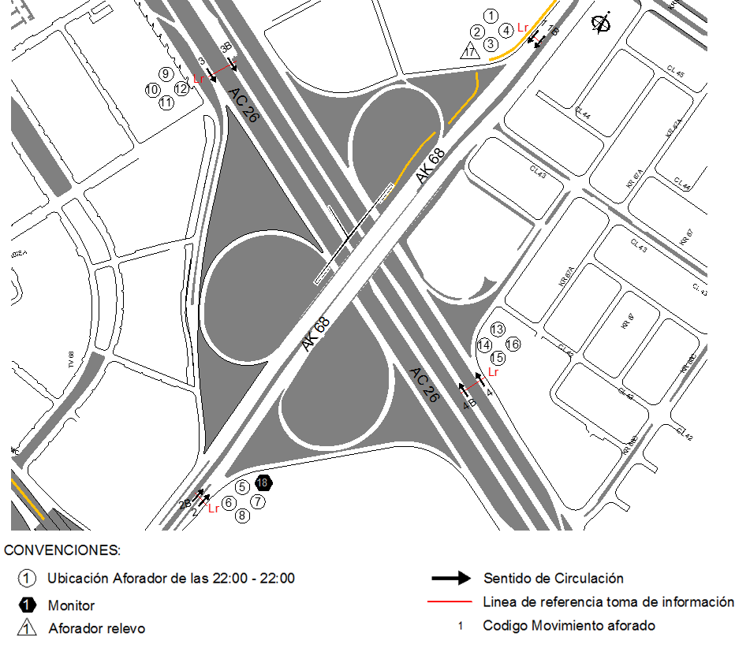
 |  |  |  | OESTE | 3 | 3B | No. DE HORAS TOMADAS | 24
 |  | BT | 2 | ESTE | 4 | 4B | HORARIO DE LA TOMA DE INFORMACIÓN | 22:00-22:00
 |  | B | 2 |  |  |  | No. DE EQUIPOS UTILIZADOS | 18
 |  |  |  | OBSERVACIONES DE LA TOMA DE INFORMACIÒN
 |  | AL | 2 | OBSERVACION |  |  |  |  | ACCESO
 |  | AT | 2.5 | LOS MOVIMIENTOS CORREPONDIENTES A LOS CÓDIGOS 3B Y 4B, HACEN REFERENCIA A LOS BUSES ARTICULADOS Y BIARTICULADOS QUE CIRCULAN POR LA CALZADA EXCLUSIVA DE TRANSMILENIO. |  |  |  |  | OESTE-ESTE
 |  | BA | 2.5
 |  | ESP | 2 | SE PRESENTA TRÁFICO LENTO DESDE LAS 15:15 HASTA LAS 15:45 HORAS. SE PRODUCE CONGESTIÓN VEHICULAR DESDE LAS 16:00 HASTA LAS 17:00 HORAS. |  |  |  |  | NORTE
 |  | INT | 2
 |  | C2P | 2.5 | SE PRODUCE CONGESTIÓN VEHICULAR DESDE LAS 15:50 HASTA LAS 16:50 HORAS. |  |  |  |  | SUR
 |  | C2G | 2.5 | SE PRODUCE CONGESTIÓN VEHICULAR DESDE LAS 6:20 HASTA LAS 6:35 HORAS. |  |  |  |  | OESTE
 |  | C3 | 2.5 | EL VOLUMEN VEHICULAR ES VARIABLE DEBIDO A VARIAS CONGESTIONES PRODUCIDAS EN EL PERÍODO DE LAS 12:45 HASTA LAS 20:15 HORAS. |  |  |  |  | ESTE
 |  | C4 | 2.5 | SE EVIDENCIA UNAUMENTO EN EL VOLUMEN DE VEHÍCULOS LIVIANOS, MOTOS, CAMIONES Y BICICLETAS ENTRE LAS 05:30 HASTA LAS 08:45 Y ENTRE LAS 16:30 HASTA LAS 20:30 POR EL COMPORTAMIENTO TÍPICO DE LA HORAS PICO. |  |  |  |  | TODOS
 |  | C5 | 2.5
 |  | C6 | 2.5 | SE EVIDENCIA UN AUMENTO EN EL VOLUMEN DE VEHÍCULOS ESPECIALES ENTRE LAS 05:00 Y LAS 08:15 HORAS Y ENTRE LAS 15:15 Y LAS 17:30 POR EL PASO DE RUTAS ESCOLARES Y EMPRESARIALES. |  |  |  |  | TODOS
 |  | >C6 | 2.5
 |  | M | 0.5
 |  | BIC | 0.3

 |  | ANALISIS PUNTUAL
 |  | LA INTERSECCIÓN DE LA AVENIDA CARRERA 68 (AVENIDA DEL CONGRESO EUCARÍSTICO) CON LA AVENIDA CALLE 26 (AVENIDA EL DORADO O JORGE ELIECER GAITÁN) SE ENCUENTRA UBICADA AL OESTE DE LA CIUDAD, EN LA LOCALIDAD DE FONTIBÓN. LA AVENIDA CARRERA 68 OPERA EN SENTIDO NORTE - SUR Y VICEVERSA, CUENTA CON DOS CALZADAS DE DOS CARRILES POR SENTIDO CON SU RESPECTIVO SEPARADOR. EN CUANTO A LA AVENIDA CALLE 26 OPERA EN SENTIDO ESTE - OESTE Y VICEVERSA, ESTÁ POSEE DOS CALZADAS EN CADA SENTIDO Y SU RESPECTIVO SEPARADOR CENTRAL. LA CALZADA LENTA DE CADA SENTIDO TIENE DOS CARRILES PARA LA CIRCULACIÓN DE TRÁFICO MIXTO, MIENTRAS EN LA CALZADA RÁPIDA DE CADA SENTIDO HAY DOS CARRILES SOLO BUS PARA LA CIRCULACIÓN DE TRANSMILENIO Y DOS CARRILES PARA LA CIRCULACIÓN DE TRÁFICO MIXTO. EL VOLUMEN TOTAL AFORADO DURANTE EL DÍA FUE DE 331.852 VEHÍCULOS MIXTOS, COMPUESTOS DE LA SIGUIENTE MANERA: EL 71,0% CORRESPONDE A VEHÍCULOS LIVIANOS, EL 16,9% A MOTOS, EL 8,2% A TRANSPORTE PÚBLICO COLECTIVO Y EL 3.4% A VEHÍCULOS DE CARGA. LOS PERÍODOS DE MÁXIMA DEMANDA SE PRESENTAN ENTRE LAS 07:00 Y LAS 08:00 HORAS, ENTRE LAS 14:00 Y LAS 15:00 HORAS Y ENTRE LAS 17:15 Y 18:15 HORAS. LA HORA PICO TOTAL DE LA INTERSECCIÓN SE REGISTRA ENTRE LAS 07:00 Y 08:00 HORAS, PERIODO EN EL QUE SE MOVILIZA UN TOTAL DE 24.192 VEHÍCULOS MIXTOS, DE LOS CUALES EL 64,0% CORRESPONDE A VEHÍCULOS LIVIANOS, EL 25,7% A MOTOS, EL 7,5% A TRANSPORTE PUBLICO COLECTIVO, EL 2,3% A TRANSPORTE DE CARGA Y FINALMENTE EL 0,5% A BICICLETAS.

 |  | REGISTRO FOTOGRÁFICO
 |  | 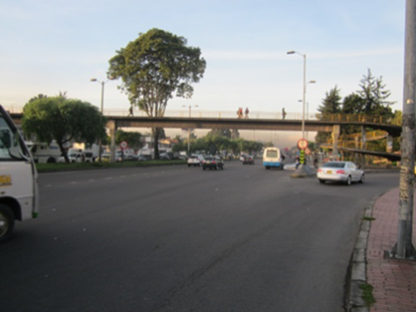 |  |  |  |  | 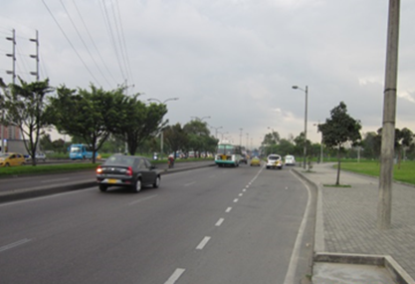

 |  | ACCESO NORTE |  |  |  |  | ACCESO SUR

 |  | 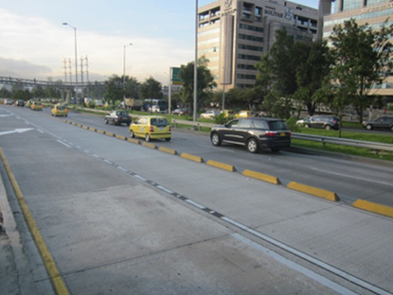 |  |  |  |  | 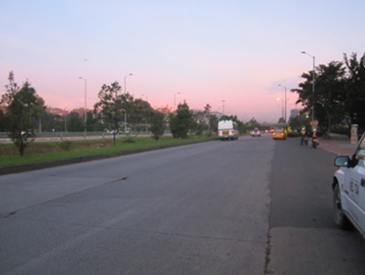

 |  | ACCESO OESTE |  |  |  |  | ACCESO ESTE

